Loss e Accuracy
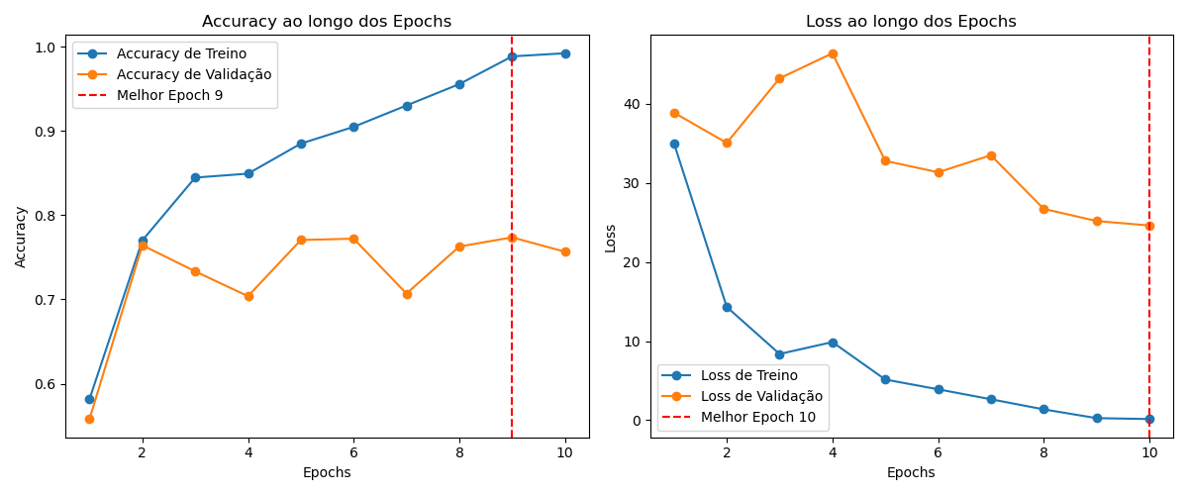

Matriz Confusão
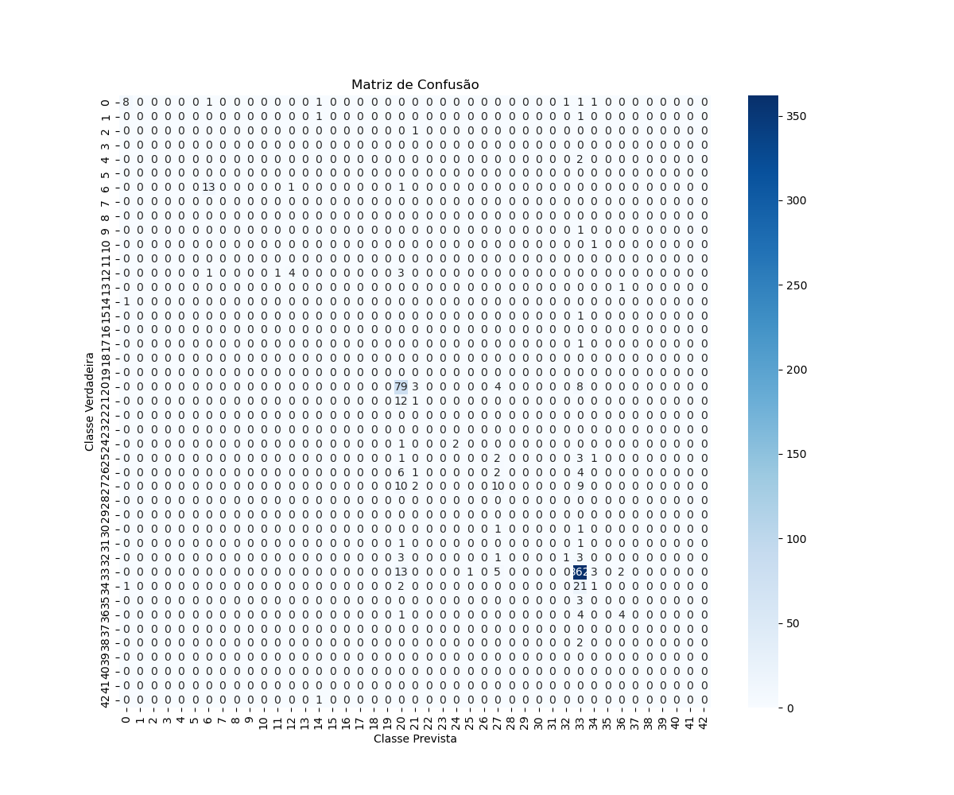

Accuracy
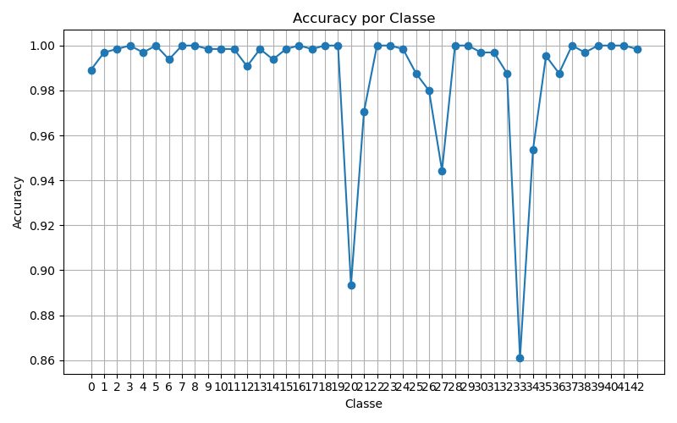

Precision
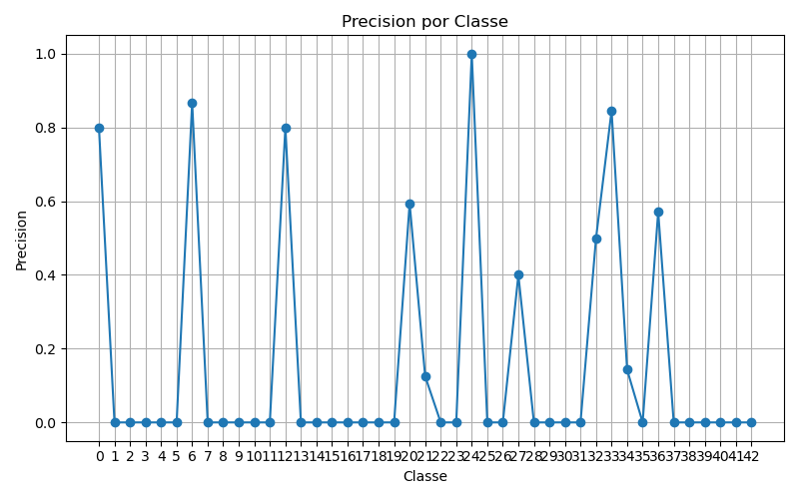

Recall
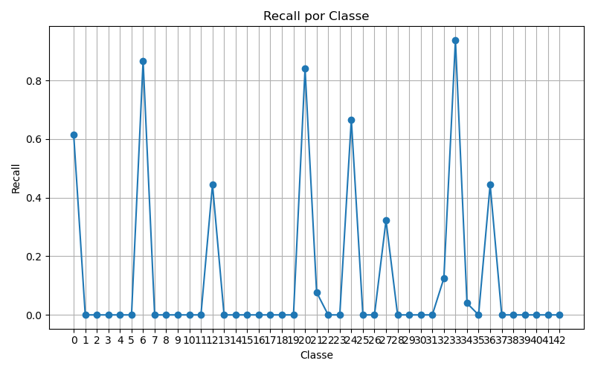

F1
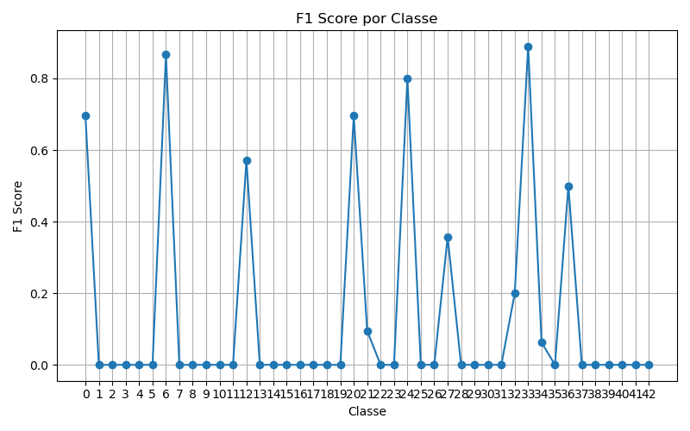

ROC
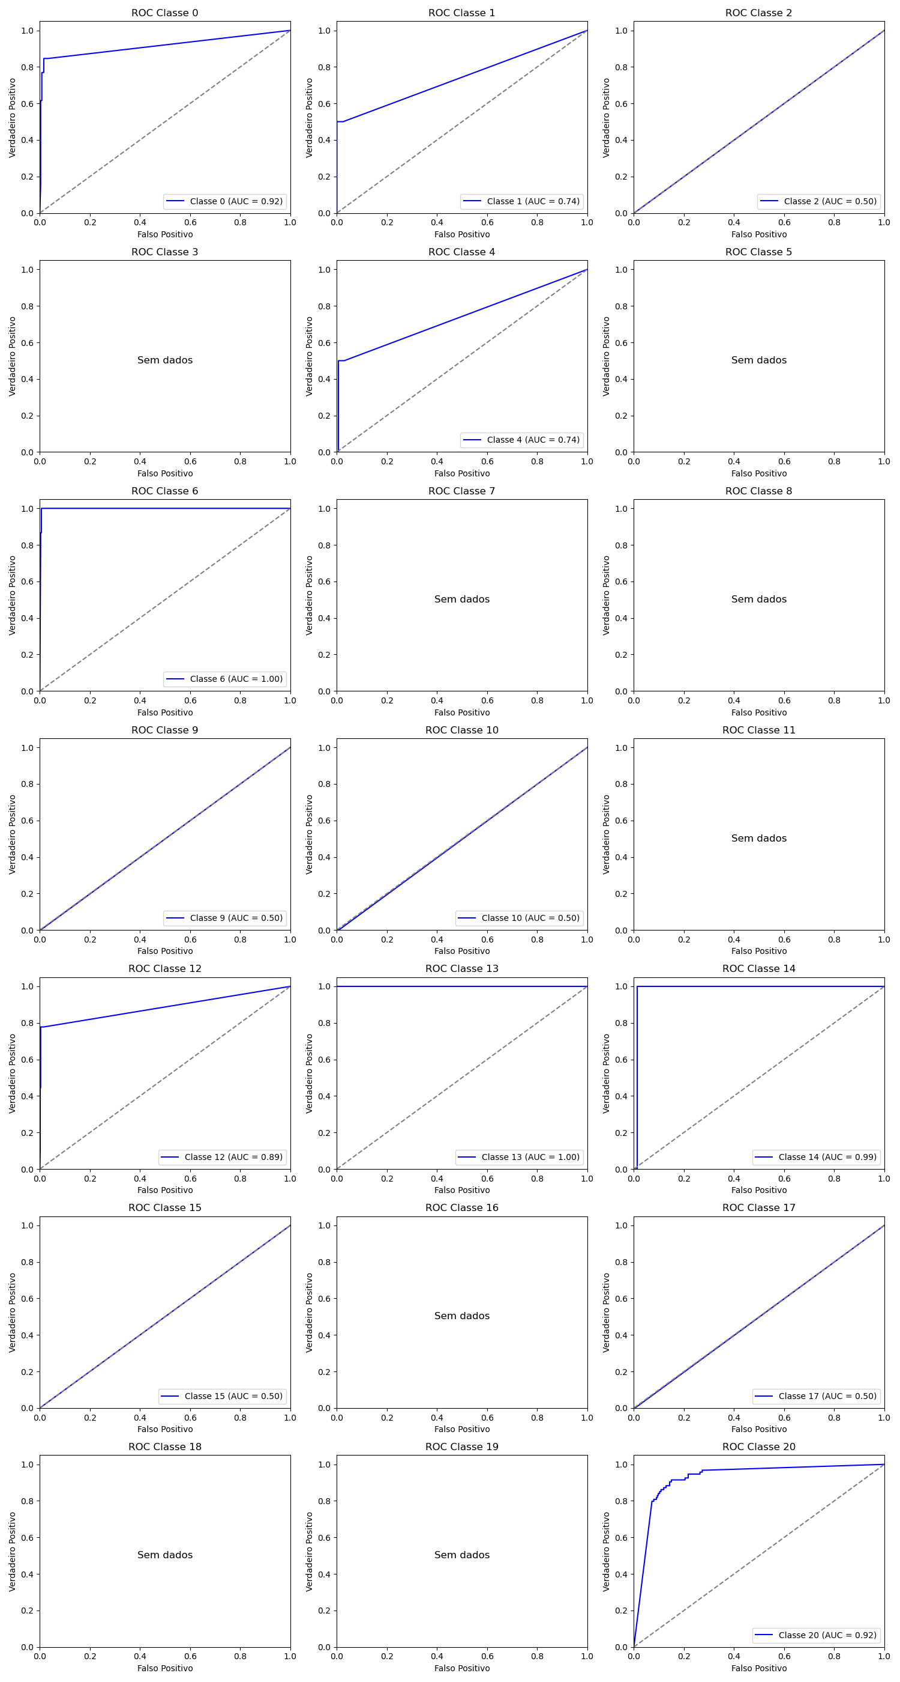
Classe | AUC
0 | 0.92
1 | 0.74
2 | 0.5
3 | -
4 | 0.74
5 | -
6 | 1
7 | -
8 | -
9 | 0.5
10 | 0.5
11 | -
12 | 0.89
13 | 1
14 | 0.99
15 | 0.5
16 | -
17 | 0.5
18 | -
19 | -
20 | 0.92
21
22 | -
23 | -
24 | 1
25 | 0.9
26 | 0.59
27 | 0.79
28 | -
29 | -
30 | 0.5
31 | 0.5
32 | 0.8
33 | 0.86
34 | 0.68
35 | 0.82
36 | 0.71
37 | -
38 | 0.5
39 | -
40 | -
41 | -
42 | 0.5

